マニュアル
 | 更新履歴 2026/03/9 更新

0 | このファイルは、2018/10/23作成のファイルを2025高体連空知支部予選用にリメイクしたものです。
1 | まず、基礎データに情報を入力してください。
2 | 基礎データから、参加申込書、最終エントリー、プログラム用選手名簿、構成メンバー表にデータが反映されるようにしてあります。
4 | 構成メンバー表は番号を打ち込むと名前が反映されます。
5 | 各用紙の名前は必ず確認してください。
6 | もし名前等におかしいところがあれば、その枠に直接打ち込んでください。
7 | 次に画面の上にある「ファイル」メニューから「名前をつけて保存」を選び、適当に名前（「大会名＋学校名＋男女」等）をつけて保存してください。

 |  | オリジナルファイル名は ＝ 2026高体連バレーボール空知支部予選(〇〇高校・男・女)申込ファイル．xlsx

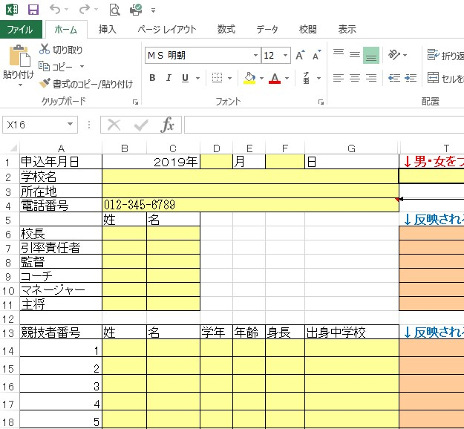
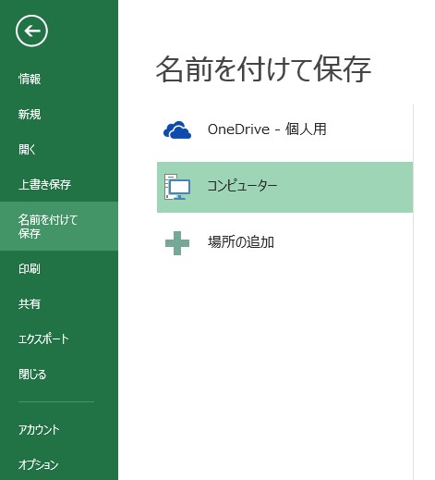

8 | 「最終エントリー」と「構成メンバー表」は必要部数印刷して利用ください。
9 | 761560@hokkaido-c.ed.jp
 | ↑大会申し込み先（このファイルごとすべてメールで添付ファイルとして送信してください）

